〔災害要件なし〕実績報告書 総括表
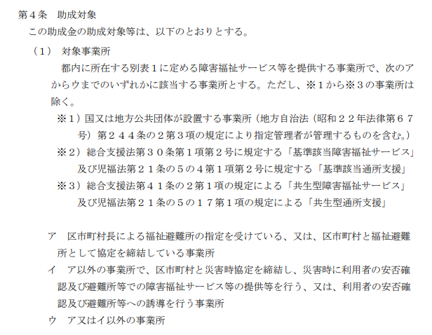
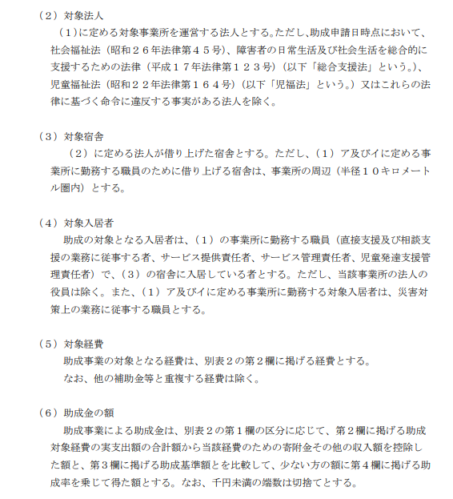
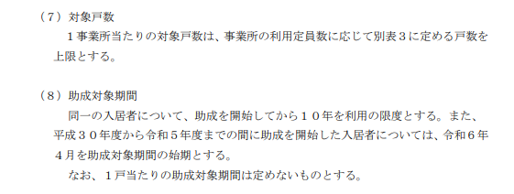
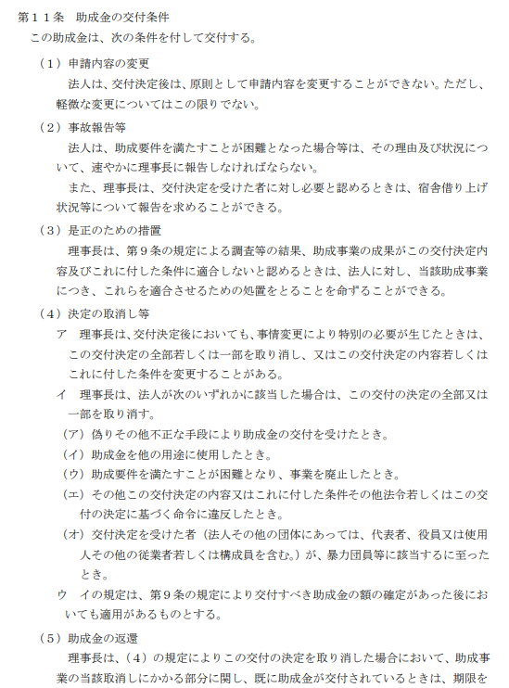
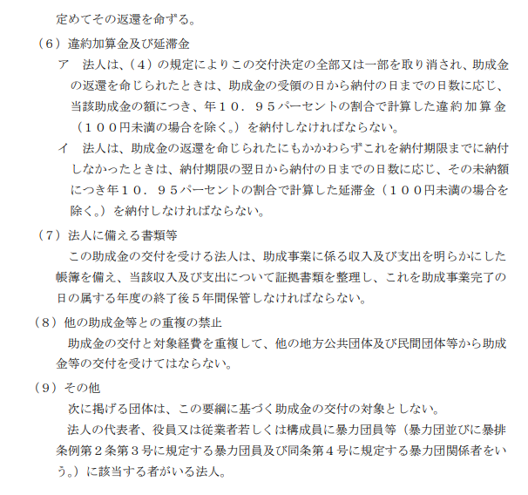
抜粋
公益財団法人東京都福祉保健財団 理事長 殿 |  |  |  |  |  |  |  | ウ・第4号様式
 |  |  |  |  |  |  |  | 年 月 日

実印
 |  |  |  | 法 人 名
 |  |  |  | 所 在 地
 |  |  |  | 代 表 者 職 ・氏 名
 |  |  |  | ◆通知文送付先が上記法人所在地と異なる場合は、以下に記入してください。
 |  |  |  | 送 付 先 住 所 |  | 〒

令和７年度 東京都障害福祉サービス等職員宿舎借り上げ支援事業 実績報告書 【災害要件なし事業所】

令和８年２月１７日付７財事支第２８７４号で交付決定を受けた標記について、令和７年度東京都障害福祉サービス等職員宿舎借り上げ
支援事業助成金交付要綱第８条に基づき、下記のとおり関係書類を添えて報告します。本申請は、同要綱第４条に定める助成
対象について申請していることを誓約します。また、申請において、同要綱第１１条（８）に定める他の助成金等と重複して交付を
受けていないこと、及び同要綱第１１条（９）に定める該当の者がいないことも併せて誓約します。万一、申請の内容に偽りその他
の不正等があった場合は助成金の申請を取り下げ、また、申請の内容に偽りその他の不正等が助成金支給後に発覚した場合は
助成金を返還します。

記

1 | 助成所要額 金 |  | 0 |  |  | 円

2 | 内訳及び添付書類
（１）内訳
 |  | 事業所名 |  | 助成対象額 ※1 |  | 助成金交付予定額 ※2 |  | 助成所要額 ※3
 | 1 |  |  |  | 円
 | 2 |  |  |  | 円
 | 3 |  |  |  | 円
 | 4 |  |  |  | 円
 | 5 |  |  |  | 円
 | 6 |  |  |  | 円
 | 7 |  |  |  | 円
 | 8 |  |  |  | 円
 | 9 |  |  |  | 円
 | 10 |  |  |  | 円
 | 合 計 |  |  | 0 | 円 |  | 円 | 0 | 円
 | ・ | 事業所が11か所以上あり、１枚に書ききれないときには、（別紙）事業所別内訳書を使用してください。

（２）添付書類
 | ① 実績報告書（災害要件なし事業所別） [ウ・第4号-2様式] |  |  |  |  |  |  | 財団記入欄
 | ② 実績報告書（宿舎別）[ウ・第4号-3様式]
 | ③ 実績報告書(雇用状況等)[ウ・第4号-4様式]
 | ④ 添付書類（提出書類一覧にある必要書類）

 | ※1 | ウ・第4号-2様式の「1助成対象額」を記入してください。
 | ※2 | 「助成金交付予定額」は、【助成金交付決定通知書】に記載の金額を記入してください。
 | ※3 | 「助成所要額」は、「助成対象額合計」と「助成金交付予定額」を比較し、少ない方の額となります。 |  |  |  |  |  |  |  | 〔障害・災害要件なし〕令和7年度

記入例
記入例 ⑨
 | 公益財団法人東京都福祉保健財団 理事長 殿 |  |  |  |  |  |  |  | ウ・第4号様式
 |  |  |  |  |  |  |  |  | 令和８年３月１０日
印鑑証明と一致
職名も記入
通知文の送付先を法人所在地ではなく、
事業所等とする場合に記入
（未記入の場合は法人所在地に送付します）
実印
実印
 |  |  |  |  | 法 人 名 | ○○〇法人 ○○○○○○
 |  |  |  |  | 所 在 地 | 東京都新宿区西新宿〇-♢-△
 |  |  |  |  | 代 表 者 職 ・氏 名 | 理事長 総合 正男
 |  |  |  |  | ◆通知文送付先が上記法人所在地と異なる場合は、以下に記入してください。
必ず「印鑑証明書」と同じ印
 |  |  |  |  | 送 付 先 住 所 |  | 〒

 | 令和７年度 東京都障害福祉サービス等職員宿舎借り上げ支援事業 実績報告書 【災害要件なし事業所】

令和○年○月○日付 第○○○号で交付決定を受けた標記について、令和７年度東京都障害福祉サービス等職員宿舎借り上げ
支援事業助成金交付要綱第８条に基づき、下記のとおり関係書類を添えて報告します。本申請は、同要綱第４条に定める助成対象
について申請していることを誓約します。また、申請において、同要綱第１１条（８）に定める他の助成金等と重複して交付を受けて
いないこと、及び同要綱第１１条（９）に定める該当の者がいないことも併せて誓約します。万一、申請の内容に偽りその他の不正等
があった場合は助成金の申請を取り下げ、また、申請の内容に偽りその他の不正等が助成金支給後に発覚した場合は助成金を
返還します。

押印前に必ずお読みください。
（要綱は「助成金の手引」に掲載）
 | 記

 | 1 | 助成所要額 金 |  | 1,848,000 |  |  | 円

[Ａ]
 | 2 | 内訳及び添付書類
 | （１）内訳
 |  |  | 事業所名 |  | 助成対象額 ※1 |  | 助成金交付予定額 ※2 |  | 助成所要額 ※3
 |  | 1 | 障害者支援施設とうきょう園 |  | 1,848,000 | 円
災害要件なし事業所ごとに記入
ウ・第４号－２様式が1枚の場合は、1番のみ記入
 |  | 2 |  |  |  | 円
 |  | 3 |  |  |  | 円
 |  | 4 |  |  |  | 円
 |  | 5 |  |  |  | 円
ウ・第４号-２様式
「１ 助成対象額」を転記
交付決定通知に記載されている「助成金交付予定額」を記入
 |  | 6 |  |  |  | 円
 |  | 7 |  |  |  | 円
 |  | 8 |  |  |  | 円
 |  | 9 |  |  |  | 円
 |  | 10 |  |  |  | 円
 |  | 合 計 |  |  | 1,848,000 | 円 | 2,012,000 | 円 | 1,848,000 | 円
「助成対象額」と「助成金交付予定額」を
比較して、少ない方の額となる。
※助成金交付予定額を上回ることはできない
 |  | ・ | 事業所が11か所以上あり、１枚に書ききれないときには、（別紙）事業所別内訳書を使用してください。

 | （２）添付書類
 |  | ① 実績報告書（災害要件なし事業所別） [ウ・第4号-2様式] |  |  |  |  |  |  | 財団記入欄
 |  | ② 実績報告書（宿舎別）[ウ・第4号-3様式]
 |  | ③ 実績報告書(雇用状況等)[ウ・第4号-4様式]
 |  | ④ 添付書類（提出書類一覧にある必要書類）

 |  | ※1 | ウ・第4号-2様式の「1助成対象額」を記入してください。
 |  | ※2 | 「助成金交付予定額」は、【助成金交付決定通知書】に記載の金額を記入してください。
 |  | ※3 | 「助成所要額」は、「助成対象額合計」と「助成金交付予定額」を比較し、少ない方の額となります。 |  |  |  |  |  |  |  | 〔障害・災害要件なし〕令和7年度

